商品登録書
【商 品 登 録 書】

 | 区分 |  |  | 1 |  | 新規 |  |  |  |  |  |  |  |  |  |  |  |  |  |  |  |  | 提出者 |  |  | 松本 光 |  |  |  |  | 提出日 |  |  | 2016-03-30

 | JAN |  |  |  |  |  |  | メーカー名 |  |  |  |  | 商品名1 |  |  |  |  |  |  |  |  |  | 商品名2 |  |  |  |  |  |  |  | フレーバー |  | 容量 |  |  | 希望小売価格
 | 4987350964236 |  |  |  |  |  |  | テルモ |  |  |  |  | WOMAN℃ テルモ女性体温計W525DZ |  |  |  |  |  |  |  |  |  | - |  |  |  |  |  |  |  | - |  | - |  |  | ¥7,143

 | 商品画像 |  |  |  |  |  |  |  |  |  |  |  |  |  | 大分類CD |  |  |  | 大分類名 |  |  |  |  |  | 棚割CD |  |  | 棚割名 |  |  |  | 中分類CD |  |  | 中分類名
 | 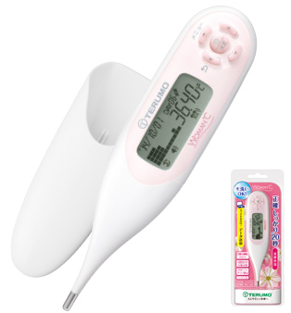 基本画像1枚 |  |  |  |  |  |  |  |  |  |  |  |  |  | 02 |  |  |  | 医療用具 |  |  |  |  |  | 03 |  |  | 計器 |  |  |  | 020301 |  |  | 測定機器

 |  |  |  |  |  |  |  |  |  |  |  |  |  |  | 確定商品CD |  |  |  |  |  |  |  |  |  | 020301 |  |  |  |  |  |  | 0006

 |  |  |  |  |  |  |  |  |  |  |  |  |  |  | 催事CD |  |  |  | クーポンCD |  |  |  |  |  |  |  |  |  | TOPICS CD |  |  |  | 中分類ランキングCD
 |  |  |  |  |  |  |  |  |  |  |  |  |  |  | - |  |  |  | - |  |  |  |  |  |  |  |  |  | - |  |  |  | -

 |  |  |  |  |  |  |  |  |  |  |  |  |  |  | 商品特徴
 |  |  |  |  |  |  |  |  |  |  |  |  |  |  | 正確しっかり約20秒。タッチするだけでデータ送信、パソコンで長期間の基礎体温を管理 ●正確 しっかり約20秒検温 ●タッチするだけでデータ送信 ●必要な情報がひと目でわかる画面表示 ●水洗いＯＫ ●480日分の測定値を自動記憶 ●暗い部屋でもよく見えるバックライト付き液晶

 | 使用方法
 | 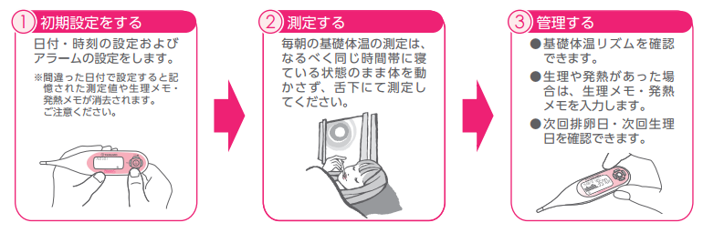 ①初期設定をする。 日付・時刻の設定およびアラームの設定をします。 ②測定する。 毎朝の基礎体温の測定は、なるべく同じ時間帯にねている状態のまま体を動かさず、舌下にて測定してください。 ③管理する。 基礎体温リズムを確認できます。生理や発熱があった場合には、生理メモ・発熱メモを入力します。次回排卵日・次回生理日を確認できます。

 | 追加テキスト

 | 購入可能DS |  |  |  |  |  |  |  |  |  | 購入可能EC |  |  |  |  |  |  |  |  |  | お勧めシーズン |  |  |  | 関連リンク商品JAN
 | 1001 | 1002 | 1003 | 1004 | 1005 | 1006 | 1007 | 1008 | 1009 | 1010 | 5001 | 5002 | 5003 | 5004 | 5005 | 5006 | 5007 | 5008 | 5009 | 5010 | SP | SM | A | W | 商品1 |  |  |  |  | 商品2 |  |  |  |  | 商品3
 | - | - | - | - | - | - | - | - | - | - | - | - | - | - | - | - | - | - | - | - | 1 | 1 | 1 | 1 | - |  |  |  |  | - |  |  |  |  | -

 | 写真1 |  | 写真2 |  | 写真3 |  | 写真4 |  |  | 登録日 |  |  |  |  |  |  |  |  | 掲載開始日 |  |  |  |  |  |  |  | 修正日 |  |  |  |  |  | 掲載終了日
 | 1 |  | - |  | - |  | - |  |  | 2016-03-30 |  |  |  |  |  |  |  |  | 即日 |  |  |  |  |  |  |  | - |  |  |  |  |  | -

